1-4.ＯＲＰ解析
1-4.ＯＲＰ解析

1 | 酸化還元電位（ＯＲＰ）
 | 単位 １mS/m＝１0μS/cm | １Ｖ=1000mV

 | 定義 | 水中に含まれる酸化性物質と還元性物質との平衡によって生ずる電位と基準となる電位との差で
 |  | 水中の酸化還元状態の程度を示す指標である。

 |  |  |  | 水素の酸化還元電位 －420mV
 |  |  |  | 酸素の酸化還元電位 ＋820mV

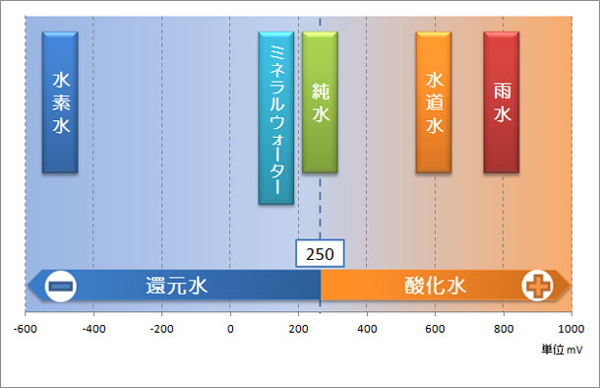

 |  | ＋250mV以上・・・酸化状態
 |  | ＋250mV以下・・・還元状態
 |  | （プラス250が0基準です。）

 |  | 酸化還元電位と水素濃度はイコールではありません。還元体が水素だけではないからです。
 |  | しかし、還元力の強い酸化還元電位がマイナスの水を生成する為には水素を含有させることが不可欠となります。
 |  | イコールではありませんが、水素水に水素が含まれているかどうかを調べるには充分です。

2 | 磁気水におけるＯＲＰの変化の解析

 |  | 溶存酸素（ＤＯ）の低下は、酸化還元電位（ＯＲP）の低下を伴った嫌気性状態になることを示す。
 |  | ＯＲＰはpHの関数であり、ある平衡値に近づく。
 |  | 磁気水の実測値は、還元系領域にあるが、ネルンストの計算で示した平衡値とよく合っている。

3 | 計算
 |  | 一般的に、水のＯＲＰはpHの関数であり、ネルンストの式により、下記の通りである。
 |  |  | 詳細は参考文献１）を参照とする。

 |  |  | ① | 上限値 | ORP= | 1.23-0.059pH |  | O2+4H++4e⇆2H20
 |  |  | ② | 下限値 | ORP= | -0.059pH |  | 2H++2e⇆H2
 |  |  | ③ | 平衡値 | ORP= | 0.84-0.047pH |  | O2+4H++4e⇆2H20

 |  |  | ①及び②式は、それぞれ、水の酸化分解及び還元分解する境界線を表す。 図では実線の青で示す。１）
 |  |  | さらに大河内は水の平衡ＯＲＰ－ｐＨの関係式③（実験値）をもとめている。本グラフでは破線の青で示した。
 |  |  | これより上のＯＲＰ値は水の酸化系領域に属し、これより下のＯＲＰ値は水の還元系領域を示す。１）
 |  |  | 酸化系または還元系領域（今回の実験値は還元系領域にある）にあるＯＲＰ値は、時間の経過により、いずれ平衡ＯＲＰ値（破線）にシフトしてくる。

 | （1） | ネルンストの式 |  | (２５°Ｃでの標準酸化還元電位） |  |  |  |  |  |  |  | pH | 6.0 | 6.1 | 6.0 | 6.1 | 6.4 | 6.3 | 6.4
 |  |  | 上限 | ORP= | 1.23-0.059pH |  |  | O2+4H++4e⇆2H20 |  |  | Upper | ORP= | 0.876 | 0.8701 | 0.876 | 0.8701 | 0.8524 | 0.8583 | 0.8524
 |  |  |  | (理論式）
 |  |  |  |  |  |  |  |  |  |  |  | pH | 6.0 | 6.1 | 6.0 | 6.1 | 6.4 | 6.3 | 6.4
 |  |  | 平衡 | ORP= | 0.84-0.047pH |  |  | O2+4H++4e⇆2H20 |  |  | Middle | ORP= | 0.558 | 0.5533 | 0.558 | 0.5533 | 0.5392 | 0.5439 | 0.5392
 |  |  |  | (大河内の実験式で平衡ＯＲＰ式）

 |  |  | 下限 | ORP= | -0.059pH |  |  | 2H++2e⇆H2 |  |  |  | pH | 6.0 | 6.1 | 6.0 | 6.1 | 6.4 | 6.3 | 6.4
 |  |  |  | (理論式） |  |  |  |  |  |  | Lower | ORP= | -0.354 | -0.3599 | -0.354 | -0.3599 | -0.3776 | -0.3717 | -0.3776

ネルンストの式
6 | 0.51
6.1 | 0.45
6 | 0.47
6.1 | 0.47
6.4 | 0.46
6.3 | 0.42
6.4 | 0.43
6 | 0.876
6.1 | 0.8701
6 | 0.876
6.1 | 0.8701
6.4 | 0.8524
6.3 | 0.8583
6.4 | 0.8524
6 | -0.354
6.1 | -0.3599
6 | -0.354
6.1 | -0.3599
6.4 | -0.3776
6.3 | -0.3717
6.4 | -0.3776
6 | 0.558
6.1 | 0.5533
6 | 0.558
6.1 | 0.5533
6.4 | 0.5392
6.3 | 0.5439
6.4 | 0.5392
 | （2） | （解析１） |  | 参考論文１）による

 |  |  |  | pH | ORP
 |  |  | 1 | 6.0 | 0.51 | 実測値 | ●印
 |  |  | 2 | 6.1 | 0.45 | 実測値 | ●印
 |  |  | 3 | 6.0 | 0.47 | 実測値 | ●印
 |  |  | 4 | 6.1 | 0.47 | 実測値 | ●印
 |  |  | 5 | 6.4 | 0.46 | 実測値 | ●印
 |  |  | 6 | 6.3 | 0.42 | 実測値 | ●印 |  |  |  |  |  |  |  |  |  |  | 上限値 | ORP= | 1.23-0.059pH
 |  |  | 7 | 6.4 | 0.43 | 実測値 | ●印
 |  |  | 8 | 6.0 | 0.876 | 上限値 | 印 | ＯＲＰ
酸化系領域
１）の大河内の平衡式
 |  |  | 9 | 6.1 | 0.8701 | 上限値 | 印 | （Ｖ）
 |  |  | 10 | 6.0 | 0.876 | 上限値 | 印
 |  |  | 11 | 6.1 | 0.8701 | 上限値 | 印
 |  |  | 12 | 6.4 | 0.8524 | 上限値 | 印 |  |  |  |  |  |  |  |  |  |  | 平衡値 | ORP= | 0.84-0.047pH
 |  |  | 13 | 6.3 | 0.8583 | 上限値 | 印
２）の河川水質試験法式
 |  |  | 14 | 6.4 | 0.8524 | 上限値 | 印
 |  |  | 15 | 6.0 | -0.354 | 下限値 | 印
実測値
 |  |  | 16 | 6.1 | -0.3599 | 下限値 | 印 |  |  |  |  |  |  |  |  |  |  | Eh= | ORP= | 0.86-0.05pH
 |  |  | 17 | 6.0 | -0.354 | 下限値 | 印
※実測値は文献１）２）の平衡式に示す値
に近づくように変動しているので、良好。
 |  |  | 18 | 6.1 | -0.3599 | 下限値 | 印
 |  |  | 19 | 6.4 | -0.3776 | 下限値 | 印
 |  |  | 20 | 6.3 | -0.3717 | 下限値 | 印
 |  |  | 21 | 6.4 | -0.3776 | 下限値 | 印
 |  |  | 22 | 6.0 | 0.558 | 平衡値 | 印
 |  |  | 23 | 6.1 | 0.5533 | 平衡値 | 印
 |  |  | 24 | 6.0 | 0.558 | 平衡値 | 印
 |  |  | 25 | 6.1 | 0.5533 | 平衡値 | 印
 |  |  | 26 | 6.4 | 0.5392 | 平衡値 | 印
 |  |  | 27 | 6.3 | 0.5439 | 平衡値 | 印
 |  |  | 28 | 6.4 | 0.5392 | 平衡値 | 印
 |  |  |  |  |  |  |  |  |  |  |  |  |  |  |  |  |  | 下限値 | ORP= | -0.059pH

 |  |  |  |  |  |  |  |  |  |  |  |  | pH

 |  | （解析２） | 参考論文２）による
 |  |  | 本文によれば、緩速ろ過水（7.4mg/L,水温=24°Ｃ）のpHを種々の値に調整してＯＲＰに及ぼす影響を調べた結果を以下の図と式に表すとあり
 |  |  | pHが１単位上がると、ＯＲＰは約50mV低下するとある。さらに下式が提案されている。

 |  |  | Eh=860-50*pH(mV)→0.86-0.05pH(V)
 |  |  | 実測値に対して、図化したものを、上図に併記した。 |  |  |  |  |  | 印
 |  |  |  |  | pH | 6.0 | 6.1 | 6.0 | 6.1 | 6.4 | 6.3 | 6.4
 |  |  |  |  | ORP= | 0.56 | 0.555 | 0.56 | 0.555 | 0.54 | 0.545 | 0.54

 | （3） | 参考論文
 |  | １） | 炭酸泉について |  |  | 法政大学工学部 |  |  | 大河内正一

 |  | ２） | 河川水質試験方法（案） |  |  | 河川管理者のために |  |  | 国土交通省水質連絡会
 |  |  |  | ２００８年版

1-5.全炭酸濃度解析
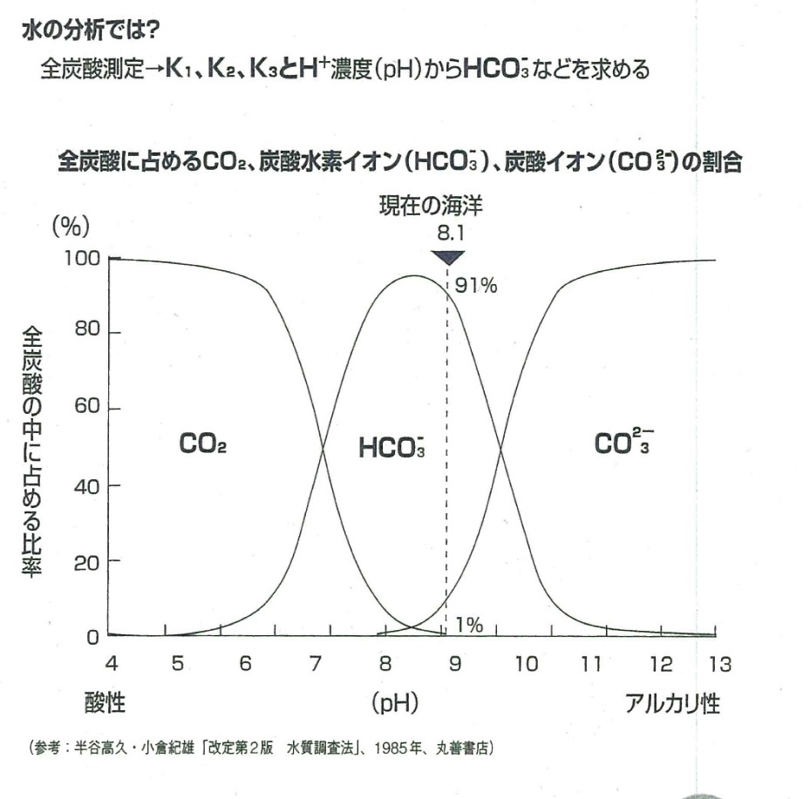
1-5.全炭酸濃度解析

1 | 全炭酸濃度（T-CO2）
 | 単位 １mS/m＝１0μS/cm | １mg/L=1ppm

2 | 磁気水における全炭酸濃度の変化の解析
 |  | T-CO2=CO2+HCO3-+CO32-
 |  | 全炭酸濃度 炭酸ガス 重炭酸イオン（炭酸水素イオン） 炭酸イオン

 |  | 磁気化が進むと全炭酸は上昇している。(新発見）

 |  | 一般的に中性の8.1ではＣＯ２は１％前後、ＨＣＯ3-は91％前後、ＣＯ３－は7～8％前後であるが、ここでは磁気化でHCO3-が
 |  | 増加するので全炭酸濃度も増えている。
 |  | 本実験のph6.0～6.4では、ＣＯ２は90％前後、ＨＣＯ3-は10％前後、ＣＯ３2－は0％である。

 |  | 但し、磁化の初期でＤＯが増えて飽和するまでの熟成期間中の20～40時間はラッシュ現象が起こって全炭酸量も一時的に減る。

 |  | 水に対する溶解度の値
 |  | 溶ける量(水1ml) 溶ける量(水50ml) 温度
 |  | 水素 0.01750ml | 0.8750ml 25℃ | 1 | 倍
 |  | 酸素 0.02850ml | 1.4250ml 25℃ | 1.63 | 倍
 |  | 塩素 0.64100ml | 32.0500ml 25℃ | 36.63 | 倍
 |  | 二酸化炭素 1.05350ml | 52.6750ml 25℃ | 60.2 | 倍
 |  | 塩化水素 426.00000ml | 21300.0000ml 25℃ | 24342.86 | 倍
 |  | アンモニア 612.70000ml | 30635.0000ml 25℃ | 35011.43 | 倍

3 | 考察

2-1.静電気の種類
２．磁気水と関連物理諸量
2-1.静電気の種類
 |  | (net資料より抜粋)
 |  | 静電気とは、静止した電荷によって引き起こされる物理現象のことをいいます。
 |  | （逆に、動いている電荷によって生じる物理現象が電流です。）
 |  | 静電気は、物質が正電荷または負電荷を帯びることで生じます。
 |  | なお、物質が電荷を帯びることを帯電（たいでん）といいます。
 |  | この帯電という現象ですが、基本的には電荷の逃げ場のない不導体で生じる現象です。
 |  | 金属の様な導体では、電荷を与えてもすぐに逃げてしまうので特殊な状況下でなければ帯電することはありません。
 |  | 電気が流れやすい金属には、静電気は溜まりにくい。
 |  | 従って、鉄管内では磁気水は発生しない。
 |  | 静電気を最も身近に感じるのは、冬場の乾燥期にドアを開けるときなどに起きる「パチッ」という放電においてでしょう。
 |  | これは人が帯電していることで生じます。
 |  | どの様な理由で帯電するかによって、以下の様に分類されています。

 |  | 摩擦帯電
 |  | 摩擦帯電（まさつたいでん）とは、2種類の不導体同士を摩擦することで帯電することをいいます。
 |  | こすった下敷きで髪の毛が引き寄せられるのも摩擦帯電が原因で起こる現象です。

 |  | 接触帯電
 |  | 接触帯電（せっしょくたいでん）とは、接触した2つの物質間で電荷の移動が起こることで帯電する現象のことをいいます。
 |  | 冬のドアノブで放電ショックが起こるのも接触帯電が原因です。

 |  | 流動帯電
 |  | 流動帯電（りゅうどうたいでん）とは、管内を流れる液体が帯電する現象のことをいいます。
 |  | ガソリンスタンドの給油においてもホースで静電気が発生するため帯電を除去するアースが必要になります。

 |  | 噴出帯電
 |  | 噴出帯電（ふんしゅつたいでん）とは、噴出する液体が帯電する現象のことをいいます。
 |  | ノズルから液体が高速で噴出するときなどに帯電します。

 |  | 破砕帯電
 |  | 破砕帯電（はさいたいでん）とは、固体を砕くことで帯電する現象のことをいいます。

 |  | 剥離帯電
 |  | 剥離帯電（はくりたいでん）とは、密着している2つの物体を引き剥がすことで帯電する現象のことをいいます。
 |  | 速く引き剥がすほど帯電量は増加します。

 |  | 沈降帯電
 |  | 沈降帯電（ちんこうたいでん）とは、液体中を他の液体や固体が沈むときに帯電する現象です。

 |  | 凍結帯電
 |  | 凍結帯電（とうけつたいでん）とは、液体が凍るときに帯電する現象です。

 |  | 誘導帯電
 |  | 誘導帯電（ゆうどうたいでん）とは、帯電した物体が接近することで帯電する現象です。
 |  | 物体同士が接触することなく帯電します。帯電物が接近すると電子が引き寄せられ偏りができるため生じます。

 | ※磁気水は静電気が水中で放電することで発生するので、鉄管内（導電性）に流れる水は磁気水にならない。
 | 管がステンレス管や塩ビ管なら、電気が流れにくいので静電気が蓄積されるので磁気水が発生する。
 | ステンレスは電線に使われる銅に比べると１０倍ぐらい抵抗が大きいと言うことです。
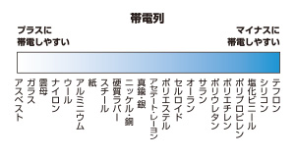
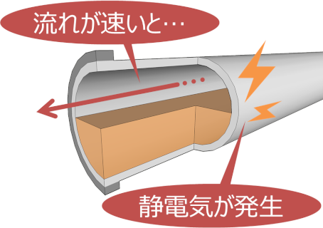

 | 静電気の発生しやすい条件とは…

 |  | 静電気は、帯電しやすい状況であるほど、生じやすくなります。帯電しやすい状況は、次の通りになります。

 |  | 電気抵抗が大きい物質である場合（絶縁体または不導体、不良導体という）。
 |  | 液体が配管等を流れるとき。（流速が速いほど発生しやすい。）
 |  | 湿度が低く乾燥しているとき。
 |  | 合成繊維の服を着用しているとき。

 | 静電気の発生を防止するために

 |  | 静電気が原因の災害を防ぐためには、静電気の発生・蓄積を防ぐ必要があります。以下がその対策です。

 |  | 電気抵抗が小さい物質（導電性物質）を用いる。
 |  | ガソリン等を給油するときは、流速を遅くする。
 |  | 湿度を高く（75～80％）保つ。
 |  | 静電気の発生しにくい木綿の服を着用する。

 |  | 1．静電気の発生

 |  | 住友化学の静電気論文

 | http://www.sumitomo-chem.co.jp/rd/report/theses/docs/20040205_qyu.pdf#search='%E6%B5%81%E5%8B%95%E5%B8%AF%E9%9B%BB'

 |  | 図 2．静電気事故の危険性がある状態
 |  | HPLCの配管のような細いチューブに高速で液体を送ると，図1のような静電気が発生します(流動帯電)。
 |  | (導電性の低い溶媒が，樹脂チューブを流れる場合は帯電量が大きくなります。 また気泡が多く通過する場合は静電気が増幅されることがあります)
 |  | A:液体の流動とともに移動する電荷
 |  | B:固体表面に固定され移動できない電荷

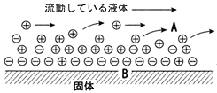

 |  | 図 1．固体，液体類の流動による静電気の発生

 |  | 静電誘導とは、正（または負）に帯電している物体Aに、帯電していない物体Bを近づけると、Bの物体にはAに近い端に負（または正）の電荷が、
 |  | Aに遠い端に正（または負）の電化が現れる現象である。Aを取り去れば、物体Bは元の状態に戻る。

 |  | 静電誘導による影響をふせぐためには、電荷が現れて欲しくない物体Bを物体C
 |  | （強磁性体、例えば鉄、ニッケル、コバルト、マンガンなど）で包んで、大地に設置する。
 |  | すると、物体Bには静電誘導を生じない。これを静電遮蔽という。

 | 磁気水のまとめ |  |  | 記者発表進行
 |  |  | ・水は極性分子 |  |  | 水は流動すると静電気を帯びて帯電する。

 |  |  | ・水道水が静電気でひっつく（動画） |  |  | 動磁化の状態 | 水は静電気に反応する

 |  |  | ・モーゼ効果（動画） |  |  | 静磁化の状態 | 水は反磁性体
 |  |  |  |  |  | 但し、酸素と水素に電気分解すると、性状が全く変わる。

 |  |  | ・液体酸素が磁石でひっつく（動画） |  |  | 酸素は常磁性体

 |  |  | ・水素原子は磁石を嫌う。 |  |  | 水素・窒素は反磁性体
 |  |  |  |  |  | 配向性（ＭＲＩ）。最少の磁石がプロトン電荷。

 |  |  | ・磁気水とは |  |  | 磁気水→この水は何だ？
 |  |  |  |  |  | 静電気と磁石が絡む。 | 電界と磁界の話

 |  |  | ・実験装置の説明 |  |  | 純水と恒温装置による実験

 |  |  | ・実験結果の説明 |  |  | グラフで説明

 |  |  |  |  |  | 磁気化の解析図表 | 特許

 |  |  | ・データ説明 |  | 岡山県財団

 |  |  | ・産業界への応用 |  | 地球温暖化の防止・水質浄化・アオコ退治他

 |  |  | ・次回の話 |  | 時間があれば
 |  |  |  |  | 恐竜絶滅と生命誕生
 |  |  | 補足資料；

 |  |  | ・飛行機の羽根に静電気 |  | ナノを１０６に拡大の話
 |  |  |  |  | レイノルズ数でみると乱流

 |  |  | ・住友の論文 |  | 曲がり管、はがす絵、衝突の図で静電気出る
 |  |  |  |  | 地元香川の静電気の先駆者の平賀源内のエピソード

 |  |  | ・交番配列と単純対向配列 |  | 酸素分子は交番磁石で加速。

 |  |  | ・放電球 |  | 写真説明

 |  |  | ・追加実験 |  | 継続

2-2.極性分子
2-2.極性分子
 | １．極性（きょくせい polarity）
 | 極性とは分子内に存在する電気的な偏りのこと。(wikipedia)

 | 分子には固有の形があります。この形によっても極性があるかないかが決まってきます。
 | 極性をもつ分子を極性分子、極性を持たない分子を無極性分子といいます。
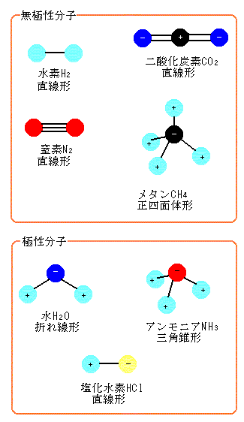

 |  | 深海の熱水鉱床から出てくる硫化水素も極性分子
 |  | 海底火山から窒素ガスもでる。タンパク質（アミノ酸）合成も可能だった？
 |  | 硫化水素と二酸化炭素からメタンができる。
 |  | （生命誕生にはアミノ酸からタンパク質を合成する機能が必要。）

 | 同じ原子同士結合した水素や窒素は電気陰性度が同じなので無極性分子です。
 | 二酸化炭素は二重結合なのでまっすぐに結合します。単結合よりも二重結合のほうが強いからです。
 | 二酸化炭素の場合、電気陰性度の違いから酸素原子が－、炭素原子が＋になりますが、－の2個の酸素原子の
 | 中心が＋の炭素と一致するので無極性分子になります。
 | メタンは正四面体の4つの頂点に水素原子、中心の炭素原子が配置されたものです。
 | 二酸化炭素と同じ理由でメタンも＋の中心が－と一致するので無極性分子です。
 | 塩化水素は違う原子が結合したものなので電気陰性度の差から極性を生じます。水は単結合なのでくの字型に折れた折れ線形をしています。
 | この場合、分子の上のほうと下のほうで電気のかたよりが生じます。
 | アンモニアも分子の上のほうと下のほうで電気のかたよりが生じるので極性分子になります。
 | 要は、分子をどこからみても同じ形になっているものは無極性分子、上下に違いがある分子が極性分子です。

 | 「化学と独り言」から引用しました

 | ２．電荷
 | 電荷とは電子や陽子などが持っている電気の量。正や負の電荷があります。
 | イオンを表わすMg2+やOH-などはそれぞれ+2eや-eだけ帯電していることを示します。GTP、GDPなどのヌクレオチドも電荷を帯びています。
 | １．の極性を持つ分子が、必ずしも電荷を帯びているとは限りません。
 | 分子として電気的に中性であれば電荷を帯びず、＋と－が偏在していれば極性をもちます。

 | ３．水に溶けるとは
 | 水分子にも極性があり、電荷や極性をもつ分子とくっつきやすい性質を持っている。
 | 参照：生命体の中で起きる水素結合

 | 電荷、極性があるものは何故水に溶けるのか？理解を簡単にするために、まずは水に溶けない物の場合を説明する。
 | 先述のように水自体は分子の形状のゆがみから極性をもつ。
 | 水のような極性溶媒中では、極性を持たない溶質、非極性物質は極性溶媒の電荷からの反発を受けるので、散らばって
 | 存在するよりは、自らが固まりあって水との接触面を最小にしようとする。
 | 従ってこのような物質は水に拡散できず、溶けない。
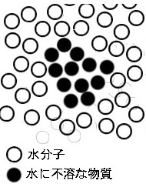

 | 逆に極性、電荷を持つ物質はストレス無く極性を持った水の中に分散できる。だから水に溶けるのである。
 | イオン性の物の場合は本来有るべき水分子と入れ替わる置換型の溶解、しょ糖のような分子性物質は水のクラスターの間隙に入り込んでいく侵入型の溶解をする。
 | 前者ではクラスターを形成する水分子群の中の一部と置き換わる訳であり、後者の場合はクラスターの中のすきま若しくはクラスター間の間隙に収まってしまう。

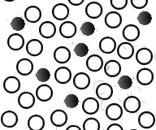
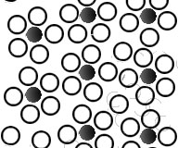

 | 左：置換型、右：侵入型

 | 最新ディスカス飼育論より
 | アミノ酸も親水性と疎水性に分かれていますが、極性や電荷を持つか否かで分類されます。
 | 極性や電荷は親水性だけでなく、GTPがタンパク質にはまり込むなどの引力や斥力として作用したり、電荷を帯びることで
 | 電気的エネルギーや磁力を生じさせ代謝や情報伝達などに深い関係を持っています。

 | ４.浸透圧
 | http://blog.livedoor.jp/crazybio/archives/cat_1247697.html

2-4.地球は導体
2-4.地球は導体
地球は巨大な導体です。地面に金属棒などを立てて電気を逃がす経路を作ることを接地と言います。
接地を表すのに、下図の上に書いてある記号を使います。
下図のように、中空の導体Aの内部に、さらに中空の導体Bを置き、さらにその中に導体Cを置きます。導体Bと導体Cは接地されているとします。
導体Aに正電荷を置くと、導体Bの外側の表面には、下図のように静電誘導により負電荷が誘起されます。
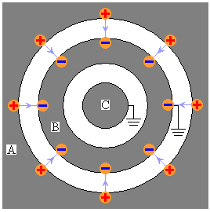
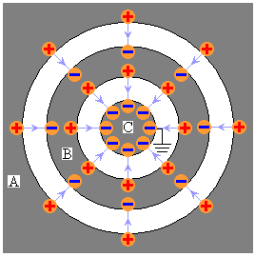

しかしながら、導体Cの電気的状況には全く変化が置きません。このように、接地された中空導体(接地されていなくても、
一定の電位に保持されていればよい)は、自分自身の電気的状況に変化が起きても、その内側にある空間の電気的状況を変えないのです。
この現象を静電遮蔽と言います。トンネルに入ると携帯電話が通じなくなるのは、トンネルのコンクリートに埋め込まれた鉄筋の静電遮蔽の
ために電波がトンネル内に入り込まないからです。
静電遮蔽は、板状ではなく、網目状の金属でも充分に効果があることが知られています。

逆に、導体Cの接地を解除して導体Cに電荷を置いたような場合でも、静電遮蔽により、その影響は、導体Bの外側には及びません。
パソコンの内部ではデジタル回路の動作により電波が発生していますが、それが、パソコンの外側に悪影響を及ぼさないように、
金属の筐体(きょうたい)で覆います。これも静電遮蔽の例です。
但し、静電遮蔽は、上図のように、導体Bの接地を解除してしまうと効果がなくなります。導体Aに正電荷を置いたとき、導体Bの外側の表面に
負電荷が誘起されるとともに、内側の表面にも正電荷が誘起され、さらに、導体Cの表面には負電荷が誘起されてしまうからです。
パソコンに限らず、冷蔵庫や、洗濯機のような電気機器に「必ずアースしてください」と注意書きが書いてあるのは、機器の動作による内部の
電気的状況変化を受けて、危機の表面に電荷が誘起されて危険になるためです。

2-5.磁気水における管材料の選定
2-5.磁気水における管材料の選定
 | 鉄材は強磁性体のため、鉄管に磁石を付けても、管内の電荷を帯びた水に磁力が有効に作用しない。
 | すなわち、水の中に蓄積された電荷（流動する静電荷）は外部からの磁気の作用を受けないので、フレミングの左手の法則は適用されない。
 | 従って配管材は磁気が材料に吸収されない、ステンレスや塩ビ管がよい。
 | 鉄管を使うと磁気水にならないので、塩ビ管やステンレス管を使った時の水質データと異なり、単純な循環水のデータになってしまう。
 | 本実験のように塩ビ管を使うと、塩ビ管は絶縁材料のため、内部の水に対して静電誘導が起こり、力・磁力・電流（電荷の流れと逆向き）の
 | フレミングの左手の法則が適用される。
 | この力によって、電荷の向きが変えられ、隣り合う電子同士の衝突が増え、静電気が蓄積されついに水素結合部で放電する。
 | 水中は低温プラズマに近い状態になり、一部が酸素分子や水素原子に解離する。
 | 酸素は常磁性体であり、励磁された酸素は外に飛び出す。反磁性体の窒素や配向性を持つ水素原子は水中にとどまる。
 | そして、酸素が抜けた穴に無極性分子の二酸化炭素が入り込む。
 | 磁気水により酸素が外に出て、二酸化炭素が入り込むので、この現象を光合成の補助エンジンと名付けた。
 | このエンジンは光に関係なく夜でも作動する。二酸化炭素が溶け込み、重炭酸緩衝系の作用が働く。
 | 磁気水の水質データや各効能は、この重炭酸イオンが水中で増えることで証明される。
 | 例えば人体について、心臓がポンプとなり、動脈内の血流（約1.5m/sある）の中の電荷は外部磁場によって曲げられ電荷同士の激しい衝突が起こる。
 | この時、わずかな発熱を伴う。実験してみればすぐわかるが、血中の鉄イオンと磁場は全く関係しない。
 | 磁気化の現象が部分的な場合でも、一時的に血液中の酸素が減り、二酸化炭素（重炭酸イオン）が増えるため、体は運動している時と勘違いして、
 | 酸素を取ろうとして血管が広がる。この時、血流が良くなるため、こりが解消されると思われる。

 |  |  |  |  |  |  | N

 |  |  |  |  |  |  |  | 流速の方向

流速は中心部が最も早く、外周に行くほど遅くなる。水の粘性による相対速度の差で、接触面で速度差の違いが起こり摩擦力が働く。静電誘導でe-が発生する。
 |  |  |  |  |  |  |  | （e-)の方向
 |  |  |  |  |  |  | e-
 |  |  |  |  |  |  |  | F (力）

 |  |  |  |  |  | e-

 |  |  |  |  | Ｉ（e-)の方向 |  |  |  | 電荷(e-)の流れが
 |  |  |  |  |  |  |  |  | 外周に向かって
 |  |  |  |  |  |  |  |  | 曲がる
 |  |  |  |  | e- |  | S

 |  |  |  |  |  |  | B (磁力）
 |  | 流速分布

 |  |  |  |  | 非共有電子対；２対

 |  |  |  |  | 水分子
 |  |  | e- | e- | e-
 |  |  |  | e-
 |  |  | 水分子

 |  |  |  |  | 水素結合が放電で解離する。

 |  |  |  | 水クラスター

 |  | 静電誘導で発生した電荷（e-）が水分子の非共有電子対の結合部（先端部）に集中し、ついに放電する。
 |  | 水素結合が外れてクラスターの解離が起こる。

2-6.磁気水のまとめ
2-6.磁気水のまとめ
 | 磁気水とは流動する水と磁場の影響の中で、蓄積された静電荷の放電で水分子の水素結合部が解離して、性質が変化した水の総称である。
 | 水分子は、静電気の放電で低温プラズマに近い状態になるため、水素原子と酸素分子及び電荷に解離する。
 | また水中の静電気の放電で電磁波（紫外線など）が出て水中や大気中の酸素と反応し、わずかであるが活性種（オゾン等）も発生する。
 | 以下に水中で起こっている現象を詳述する。

 | 管内流速は水の粘性により周辺部が遅く、中央部が速いように 等速でない。
 | 管内の水流において、半径方向の隣り合う微少区間で、速度差が生じるため、接触面で静電的摩擦力が発生する。
 | 微少円筒状の導体表面では速度差に伴う摩擦力が発生し、接触面で静電的な電荷の分極が起こる。
 | これは導体（水）における分極なので静電誘導である。
 | 水は極性分子のため、静電荷に反応する。
 | 一方、水は反磁性体であり、4面体構造をしているが、それぞれの先端部は隣接する水分子と水素結合しており
 | その先端部では非共有電子対（2対）がある。
 | 運動している水分子周辺には電荷の流れが有るため、磁場が近づくと、物理法則（フレミング左手の法則）に従って電荷は力を受ける。
 | （静止した水では、たとえ静電気を帯びていても、何の変化も起こらない。）
 | 電荷の向きが変わるため、隣接する水分子と激しく衝突し、水中は低温プラズマに近い状態になる。
 | 但し、磁場は仕事をしない。これは運動方向と力の方向が垂直で向きが異なるためである。
 | 電場の中では電荷が移動しやすい状態となり、水分子内で分極が起こり先端部に電荷が集まる。
 | 蓄電状態が極限を超えると、先端部で放電現象が発生し、隣接する水分子の間の水素結合が解離する。
 | この解離した水分子（クラスターの分解を伴う）の集合体が磁気水である。
 | O2やHや,Ｈ＋イオン及び電荷e-が発生する。

 | 本来、水は反磁性体であるが、この水分子が解離した磁気水は、もはや通常の水と異なり、水の性質そのものが変化している。
 | （詳細は恒温装置と純水を使った、別紙の水質試験結果を参照とする）
 | 発生したＨ＋イオンの一部は、電荷e-を奪い取り水素原子に戻ることも起こるし、励磁された常磁性体の酸素は外部に出て行こうとする。
 | これは励磁された酸素分子は、水素原子の配向性（水素原子は磁場を嫌う）により、すぐに元には戻れないからである。
 | 励磁された酸素分子は気液界面を突破するため、エネルギーの充填時間が必要で20～４０時間程度は電荷を蓄積する時間を必要とする。
 | これを熟成効果といい、この間は一時的に水中のDOは増えるが、その後は励磁された酸素が外部に出ていくので急激にDOは減る。
 | その後の水中は、出て行った酸素分子の代わりに大気中の二酸化炭素が入ってくる。
 | 水中は、水素原子、重炭酸イオン(pHによって炭酸）、窒素（もとから溶けていた大気中の窒素）が主体となり酸素は非常に減少した状態になる。

 | 水素結合

 |  | 水の高い沸点は、低い分子量に比べて、それぞれの分子が多くの水素結合を形成できることが原因である。
 |  | この水素結合ネットワークを壊すことが困難なため、水は他の水素結合を形成しない同様の液体と比較して、
 |  | 非常に高い沸点や融点、粘度を示す。
 |  | 水は、その酸素原子が2つの非共有電子対と2つの水素原子を持っているため、1つの水分子で4つまでの
 |  | 水素結合を形成できる点で特徴的である。
 |  | 磁気水は、静電的な力で、この水素結合をバラバラにする働きがあると思われる。
 |  | すなわち、磁気水は、一般の水に比べて、沸点と融点が異なる。

 | 放電管
 |  | http://www.wakariyasui.sakura.ne.jp/1-1-0-0/1-1-3-1innkyokusenn.html

 |  | 磁場をかけるとフレミングの左手の法則にのっとった方向に曲げられる。
 |  | 上記と同じ装置において電場をかけるのをやめて磁場をかけます。右図のように磁場をかけたとします。
 |  | 電流と磁場の向きをフレミングの左手の法則に当てはめると陰極線が下向きの力を受けることが分かります。
 |  | 陰極線は電子の流れです。電流は電子の流れの逆向きです。
 |  | つまり右図の電流の向きは左向きです。そして磁場は N極から S極に向かっているので磁場の向きは紙面手前から
 |  | 奥に向かう向きです。
 |  | これらを左手に当てはめると親指は下向きとなります。つまり力は下向きです。*

 |  | 気体中で起こる放電を気体放電といいます。カミナリなどがそうです。液体中や固体中で放電が起こることもあります。
 |  | 電荷の向きが曲がることにより隣接した電荷同士で衝突が次々と起こる。

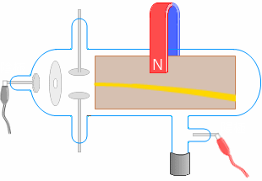
 |  |  |  |  |  | Ｂ
 |  |  |  |  |  | 磁力
 |  |  | I
 |  |  | 電流 |  |  |  | e-
 |  |  |  |  |  |  | 電子流れ

 |  |  |  |  | Ｆ
 |  |  |  |  | 力

 |  |  |  | フレミングの左手の法則

 | 磁気水

 |  | 静電誘導を『正電荷』項にならってアニメーションで示すと以下のようになります。

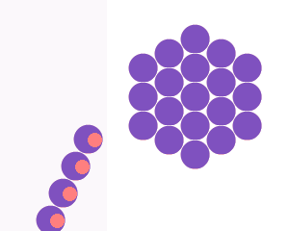

正に分極
負に分極

複数個の 水分子クラスター

○は１水分子

流速のある 負電荷

 |  | 水の粘性で、パイプ内の半径方向に流速の違いが発生。
 |  | 隣り合う接触部で静電気が発生。接触部では負電荷と正電荷に分離。
 |  | 水流に乗って、負電荷が移動する。
 |  | 外周に磁界を設置する。
 |  | 磁場と移動する電荷の組み合わせで、水のクラスター周辺に電界ができる。
 |  | 電界の中では、ファラデーの左手の法則に従って、力が発生し、電荷の流れが外周方向に曲げられる。
 |  | 流速の遅い方に誘導され、分子同士の衝突も発生し、ますます電荷が発生。
 |  | ここまではイオンでなく、静電気と電荷の話で、静電誘導の話である。
 |  | 水は極性分子のため、正と負に分極するため、静電気に反応する。
 |  | 水は１分子に２対の非共有電子対を持っているが、隣接する水分子は水素結合で結び付いている。

 |  | 水素結合部に、負電荷e-が集まってくる。端部で充電され、ついに放電すると、水素結合部が外れる。
 |  | 水のクラスターが分解され、磁気水ができる。

